Corrective action report
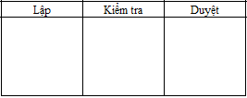
Corrective action report
번호 | 교대근무 | 오류를 참고해주세요 | 오류 증명 | 개선됨 | 개선의 증거 | 무대 | PIC | 감사시간 | 개선사항 구현 시간 | 상태
1
2

 |  |  |  |  |  | 랩 | 검사 | 먹다

